（参考）学校番号の見方
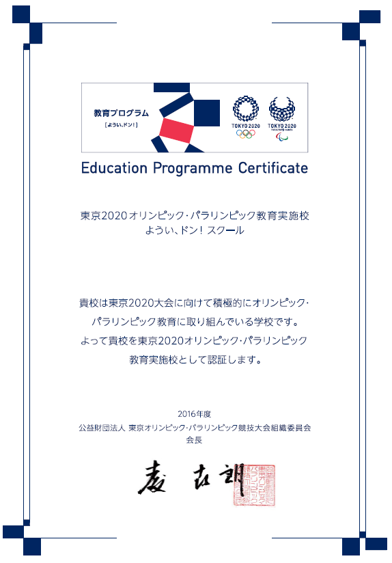
（学校名）
S0123-4567

「学校番号」は、認証書欄外右下に記載がある
「アルファベット1文字 数字4桁 - 数字4桁」です。
例）S0123-4567 等

